关系图
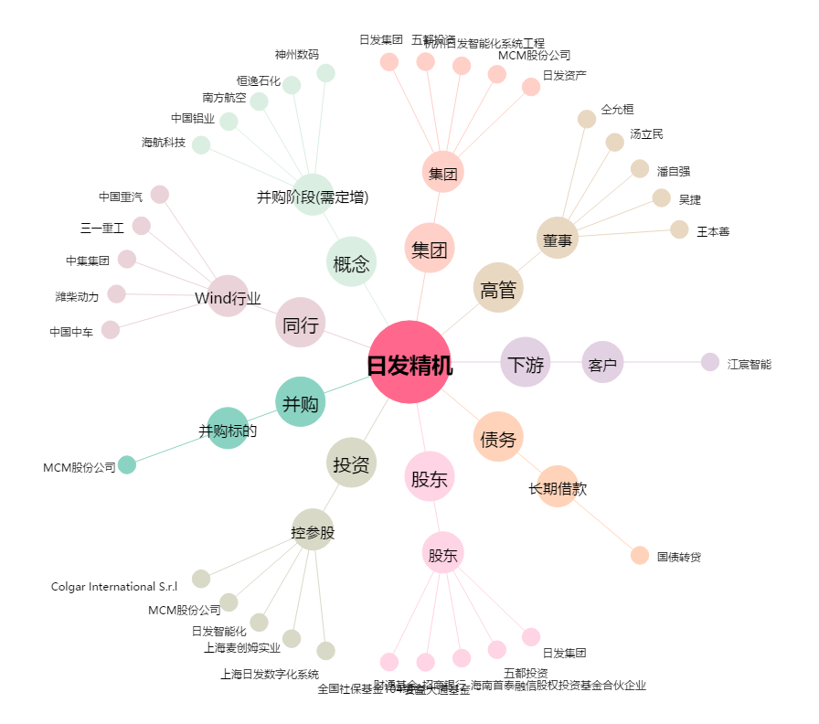
日发精机[002520.SZ] - 关系概览图

